工程教育中心
八、工程教育中心——人工智能授课空间
序号 | 品名 | 参考图 | 规格（mm) | 材质 | 数量 | 单位 | 备注
1 | 教室讲台 |  | 1100mm*650mm*1000 | 1、智能讲台钢木结构设计，钢制部分选用冷轧钢板0.8-1.2mm（光洁平整无锈迹），数控设备精加工制作，表面经脱脂除锈磷化、静电喷塑工艺处理。塑层厚度均匀、抗冲击，经久耐用、美观大方。 2、根据人体力学设计，讲台桌面高度合适老师放置教学用品。 3、讲台整体拼装式设计，老师接触位置为木质桌面，桌面防静电处理，造型设计以人为本，讲桌转角采用整体圆弧过渡，无尖锐，外观弧线型设计，可以防止碰伤师生。 4、智慧讲桌内部大空间设计，可放置多个设备。 | 6 | 组
2 | 储物展示柜 |  | 1000*600*2400 | 1、、材质：整体钢木结构，主体框架采用40*40㎜钢管，层板采用≥12㎜加厚板材。经过防虫、防腐的化学处理，强度高、刚性好、不变形、比重合理。 2、封边：PVC封边条，封边条原料不含重金属成份，弹性好，耐撞击。 3、配置收纳盒，方便收纳物品。 | 20 | 组
3 | 实验操作台 |  | 1600*1200*750 | 1、桌面采用双饰面≥25mmE0级三聚氰胺板材，板材耐磨，耐划，硬度高，不易变形，圆角处理。 2、桌面外露截面选用PVC封边条，高温封边一次成型，利用机械封边机配以热溶胶高温封边，高密封性不吸水、不膨胀，外型美观、经久耐用，永久不脱落。 3、桌架为50*25mm的扁管，厚度≥1.5mm，经酸洗磷化、除油除锈、静电喷涂、高温处理而成。 4、ABS注塑脚垫，五金配件。 | 24 | 张
4 | 学生椅 |  | 常规 | 1.规格 左右腿长470mm×前后腿宽430mm×座高360-400mm 左右腿长470mm×前后腿宽465mm×座高400-460mm 2.靠背、椅面 采用PP和玻纤制作而成。不含重金属及其他有毒物质。坐垫设计符合人体工程学原理，坐感更舒适。靠背设计有透气不规则镂空网眼，椅面周边不留锐角。 3.靠背、椅面规格 长380mm*有效深390mm*靠背宽365mm*座椅高360-400mm 长420mm*有效深427mm*靠背宽405mm*座椅高400-460mm。 4.支架 采用椭圆钢管，上支架钢管尺寸为38*22mm*厚2mm，椅底托架钢管尺寸为20*20mm*1.5，底托架内侧四边各设有一个带螺孔的铁片，方便与椅面螺丝固定连接。椅脚尺寸为38*22mm*厚2mm，下支架升降部分钢管与上支架连接处设有6个螺丝孔位，采用螺丝连接固定高度，升降高度为360mm-400mm/40mm-460mm 5.脚套 采用PP聚丙烯注塑形成，椅脚着地平稳，没有倾斜或摇摆现象。塑料套具备防滑、防移动从而避免产生噪音或刮伤地板板面的功能。 6.涂装 椅子所有金属部件经过流水线抛丸工艺除锈和高温除油处理，采用静电喷塑高温固化，使涂层与金属表面的附着力更强，耐腐蚀，不易脱落。 | 116 | 把
5 | 器材收纳柜 |  | 1320*900*450 | 1、材质：采用双饰面≥18mm厚E0级三聚氰胺板，板材耐磨，耐划，硬度高，不易变形，圆角处理。其外露截面用PVC封边条机械高温热熔胶封边，高密封性不吸水、不膨胀，外型美观、经久耐用，永久不脱落。 2、功能：配置PE收纳盒，可收纳各种教学用具。 | 24 | 组
6 | 智能实验工作台 |  | 1600*1200*750 | 1、桌面采用双饰面≥25mmE0级三聚氰胺板材，板材耐磨，耐划，硬度高，不易变形，圆角处理。 2、桌面外露截面选用PVC封边条，高温封边一次成型，利用机械封边机配以热溶胶高温封边，高密封性不吸水、不膨胀，外型美观、经久耐用，永久不脱落。 3、桌架为50*25mm的扁管，厚度≥1.5mm，经酸洗磷化、除油除锈、静电喷涂、高温处理而成。 4、ABS注塑脚垫，五金配件。 | 4 | 张
7 | 边柜 |  | 4600*800*450 | 材质：采用双饰面≥18mm厚E0级三聚氰胺板，板材耐磨，耐划，硬度高，不易变形，圆角处理。其外露截面用PVC封边条机械高温热熔胶封边，高密封性不吸水、不膨胀，外型美观、经久耐用，永久不脱落。 | 2 | 组
8 | 作品展示柜 |  | 4500*1000*350 | 材质：采用双饰面≥18mm厚E0级三聚氰胺板，板材耐磨，耐划，硬度高，不易变形，圆角处理。其外露截面用PVC封边条机械高温热熔胶封边，高密封性不吸水、不膨胀，外型美观、经久耐用，永久不脱落。 | 1 | 组
9 | 边柜 |  | 12000*800*450 | 材质：采用双饰面≥18mm厚E0级三聚氰胺板，板材耐磨，耐划，硬度高，不易变形，圆角处理。其外露截面用PVC封边条机械高温热熔胶封边，高密封性不吸水、不膨胀，外型美观、经久耐用，永久不脱落。 | 1 | 组
10 | 作品展示柜 |  | 6000*800*350 | 材质：采用双饰面≥18mm厚E0级三聚氰胺板，板材耐磨，耐划，硬度高，不易变形，圆角处理。其外露截面用PVC封边条机械高温热熔胶封边，高密封性不吸水、不膨胀，外型美观、经久耐用，永久不脱落。 | 1 | 组
11 | 组合沙发 |  | 3800*380*1000 | 1.面料：采用棉麻布艺，透气性好、柔软且富于韧性。 2.海棉：采用高密度阻燃海绵，用抽纱或丝绒覆面，表面有防腐化和防变型保护膜。 3.框架：采用实木框架，无卷翘，变形，开裂，并经防腐、防蛀处理。 | 2 | 组
12 | 茶几 |  | 直径600 | 材质：塑料，性能均衡，刚性好，不易弯曲，表面不易粘附杂质，易清洁。 | 5 | 个
13 | 教师办公桌 |  | 1600*800*750 | 1、面材：耐磨E0级三聚氰胺浸渍饰面，耐刮、耐磨、耐腐蚀、耐高温、耐火；表面透明度更好，耐污性更强防火、耐磨、防污、硬度高。表面哑光效果持久； 2、基材：采用刨花板，经过防虫、防腐的化学处理，强度高、刚性好、不变形、比重合理。台面板材厚度≥25mm，其余板材厚度≥16mm。 3、封边：PVC封边条，封边条原料不含重金属成份，弹性好，耐撞击。 4、胶粘剂：采用热熔胶。 5、五金配件：采用铰链、静音滑轨、锁具及三合一连接件等五金。 | 2 | 张
14 | 教师办公椅 |  | 740*530*590 | 1、椅背：弯板+切割棉 2、椅座：单层板+定型绵 3、西皮饰面。 4、方盘。 5、140电镀二级汽杆。 6、铝合金平脚。 7、椅轮：采用万向轮 | 2 | 把
15 | 接待椅 | 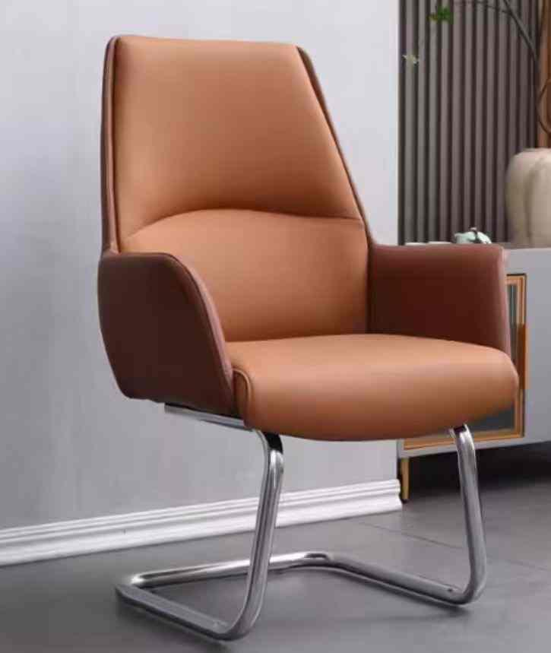 | 530*530*590 | 1、木板采用油漆双层板材 2、采用高密度海绵。 3、西皮饰面。 4、铝合金弓形脚架。 | 4 | 把
16 | 休闲椅 |  | 750*400*400 | 材质：塑料，性能均衡，刚性好，不易弯曲，表面不易粘附杂质，易清洁。 | 9 | 把
17 | 学生转椅 |  | 600*530*930 | 1、写字板尺寸：590*320㎜ 2、写字板&座板&脚盘：统一采用PP原生料注塑成型,具有抗老化，不褪色 ，韧性强，结实耐用。 3、写字板连接件采用PP塑料旋转按钮式结构。具有耐磨擦，可旋转，灵活性能好。 4、写字板支撑架 :采用32圆1.5厚无缝钢管压 弯焊接成型下端连接气杆件采用尼龙塑料圈,可360度随意旋转。 5、气杆采用三级气杆。 6、脚轮采用万向轮。 | 56 | 把

生涯教育和心理健康
九、学生生涯教育和心理健康
序号 | 品名 | 参考图片 | 规格（mm) | 材质 | 数量 | 单位 | 备注
1 | 吧椅 |  | 410*410*850 | 1、椅背：采用PP+玻纤，座背一体成型， 2、坐垫：高弹力海绵座垫，舒适透气。 2、椅脚：主体需采用细砂喷粉2.0管材，无缝焊接工艺，表面平整，抗分裂，牢固耐用 | 1 | 把
2 | 休息接待桌椅 | 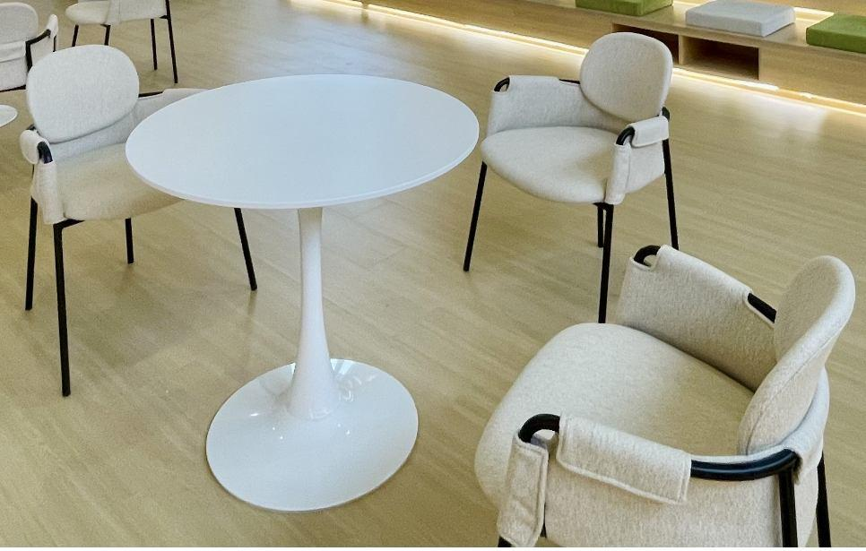 | 桌子尺寸：500*570 椅子尺寸：520*580*780 | 1.数量：每套包含桌子一张、椅子两把 2.桌子： 桌面：面材：耐磨E0级三聚氰胺浸渍饰面，耐刮、耐磨、耐腐蚀、耐高温、耐火；表面透明度更好，耐污性更强防火、耐磨、防污、硬度高。表面哑光效果持久； 基材：采用刨花板，经过防虫、防腐的化学处理，强度高、刚性好、不变形、比重合理； 封边：PVC封边条，封边条原料不含重金属成份，弹性好，耐撞击。 脚架：高强度铝合金一体成型脚架，静电喷涂哑光白 3、椅子： 饰面：布艺，面料柔软贴手，透气性好、应无色差，无破损。 海绵：高密度高回弹海绵，软硬适中。 脚架：冷轧钢板喷涂脚架,耐久性好,色泽光滑美观 | 3 | 套
3 | 沙发茶几组合套装（多人+单人+茶几组合） |  | 多人沙发*1，尺寸：1770*770*780 单人沙发*1，尺寸：770*770*780 茶几*1，尺寸：Φ715*490 | 沙发： 1.内架：落叶松实木内架,结构稳定,使用寿命长; 2.海绵：高密度切割棉,高回弹性能,久坐不变形; 3.面料：皮面手感细腻,良好的韧性和弹性,抗摩擦系数高; 4.脚架：冷轧钢板喷涂脚架,耐久性好,色泽光滑美观 茶几： 1、面材：耐磨E0级三聚氰胺浸渍饰面，耐刮、耐磨、耐腐蚀、耐高温、耐火；表面透明度更好，耐污性更强防火、耐磨、防污、硬度高。表面哑光效果持久； 2、基材：采用刨花板，经过防虫、防腐的化学处理，强度高、刚性好、不变形、比重合理； 3、封边：PVC封边条，封边条原料不含重金属成份，弹性好，耐撞击。 4、实木腿。 | 1 | 套
4 | 文件柜 | 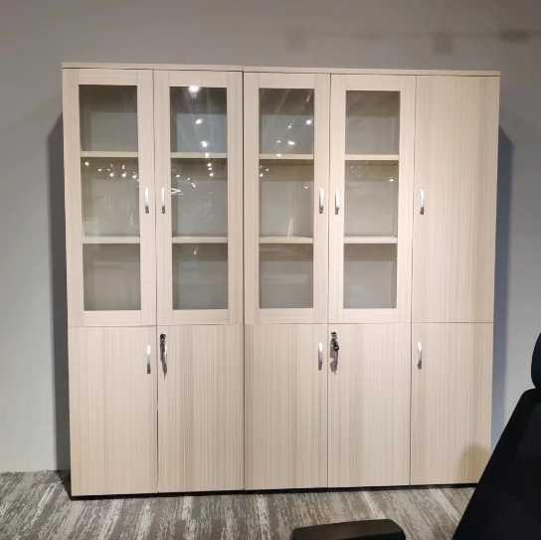 | 400*300*1800*1个 800*300*1800*1个 800*300*1800*1个 | 1、面材：耐磨E0级三聚氰胺浸渍饰面，耐刮、耐磨、耐腐蚀、耐高温、耐火；表面透明度更好，耐污性更强防火、耐磨、防污、硬度高。表面哑光效果持久； 2、基材：采用刨花板，经过防虫、防腐的化学处理，强度高、刚性好、不变形、比重合理。顶板及层板厚度≥25mm，其余板材厚度≥16mm。 3、封边：PVC封边条，封边条原料不含重金属成份，弹性好，耐撞击。 4、胶粘剂：采用热熔胶。 5、五金配件：采用静音缓冲门铰、拉手、锁具及三合一连接件等五金。 | 2 | 套
5 | 教师办公桌 |  | 1500*700*750 | 1、面材：耐磨E0级三聚氰胺浸渍饰面，耐刮、耐磨、耐腐蚀、耐高温、耐火；表面透明度更好，耐污性更强防火、耐磨、防污、硬度高。表面哑光效果持久； 2、基材：采用刨花板，经过防虫、防腐的化学处理，强度高、刚性好、不变形、比重合理。 3、封边：PVC封边条，封边条原料不含重金属成份，弹性好，耐撞击。 4、胶粘剂：采用热熔胶。 5、五金配件：采用静音滑轨、锁具及三合一连接件等五金。 | 2 | 张
6 | 教师办公椅 |  | 645*600*1190-1280 | 1、头枕：采用PP固定头枕，网布加宽设计； 2、网布：选用防污透气纤维织物网布。 3、座垫面料采用防污弹力布座布布料，质感细腻，手感舒适，无色差，无异味； 4、海绵：内部采用高密度定型海绵，圆润厚实、弹性好，软硬适中。 5、转椅扶手及靠背塑胶配件：采用PP塑胶，塑胶零件不会变形，脆裂等现象，活动自如。 6、底盘：采用钢板冲压而成。电脑控制，精密准确，承受力强，并保持恒久，不会变形，符合人体工程学。 7、气压棒：采用三级电镀气棒，该气压棒在正常使用下能承受不低于20万次的循环加压而不出现金属疲劳。 8、椅脚：采用PP的五爪脚，可承受不低于1200KG的压力（静止）。 9、椅轮：采用黑色PA轮。 | 2 | 把
7 | 拼接桌 | 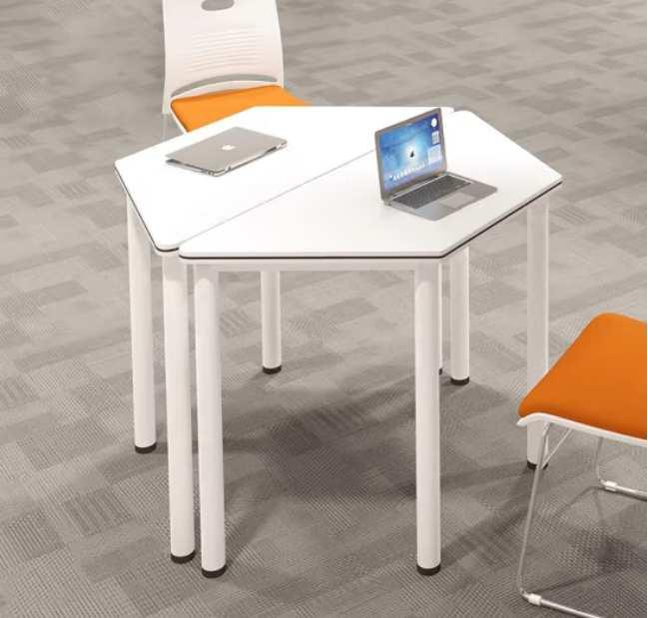 | 600/1200*520*750 | 1、面板采用饰面刨花板，表面耐磨、防污、硬度高、不易变色；面板形状采用等腰梯形设计，高级、美观大方。 2、桌架：钢制，采用全自动喷涂设备静电抗菌粉末，高温固化，并经过酸洗、磷化来清洁表面，防止表面生锈的工艺加工而成，坚固、耐用。 | 24 | 张
8 | 座椅 |  | 常规 | 1、采用一体成型PP椅座。 2、海绵：采用海绵坐垫，座感舒适。 3、脚架：采用细砂粉喷实心钢材雪橇架。 | 54 | 把

校园文化
十、校园文化活动家具
序号 | 品名 | 参考图片 | 规格（mm) | 材质 | 数量 | 单位 | 备注
1 | 展厅荣誉互动区-椅子 |  | 580*500*1170 | 1、面料:PU面料,柔软贴手，耐磨性强、透气性好 2、人体工学设计，热弯多层弯曲板+高密度海绵填充，椅背多重钢琴烤漆 3、电镀气杆、铝合金脚 3、带滑轮，高度角度可调 | 1 | 个
2 | 图书馆活动区-定制茶几木桌椅组合 |  | 木椅740*580 一桌三椅 | 木椅 1、采用实木弯板，木制构件全部经过烘干处理，木构件四面刨光，木材防虫防腐处理，无腐烂变质。 2、坐垫高密度海绵填充，布艺包裹。软硬适中，回弹性能好，抗变形能力强，根椐人体工程学原理设计，坐感舒适。 3、实木脚，经高温烘烤，防虫、防霉变；表面采用油性清漆处理，抗磨花能力强、防水性能好。 木桌 1、基材：桌面采用实木板；表面采用木皮贴面，纹理自然高档、防污、耐冲击、耐磨性强，无节疤、腐朽、裂纹、虫眼、夹皮、变色等缺陷，无色差基材，承重力强，稳定性好。 2、油漆：采用油性漆，表面平整，无明显颗粒、渣点，颜色均匀，硬度高，耐磨性强，能长久保持漆面效果；封闭底着色油漆工艺，经五底三面，体现实木质感。 3、脚架：采用实木脚架。 | 2 | 组
3 | 图书馆吧椅 |  | 常规 | 1、面料:PU面料,柔软贴手，耐磨性强、透气性好 2、背框:尼龙+30%玻纤,可承受801N载荷强度试验,可在座面载荷109kg。 | 4 | 把
4 | 图书馆矮凳 |  | 380*260*400 | 1、面料:PU面料,柔软贴手，耐磨性强、透气性好 2、海绵：高密度、高回弹海绵 3、椅腿：采用实木脚架 | 6 | 个
5 | 图书馆金属茶方几桌 | 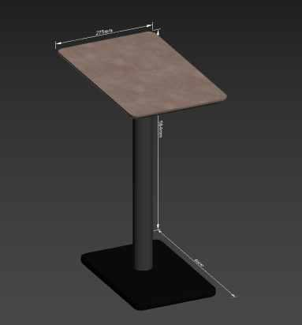 | 460*280*560 | 1、面材：耐磨E0级三聚氰胺浸渍饰面，耐刮、耐磨、耐腐蚀、耐高温、耐火；表面透明度更好，耐污性更强防火、耐磨、防污、硬度高。表面哑光效果持久； 2、基材：采用刨花板，经过防虫、防腐的化学处理，强度高、刚性好、不变形、比重合理。 3、封边：PVC封边条，封边条原料不含重金属成份，弹性好，耐撞击。 4、胶粘剂：采用热熔胶。 5、脚：冷轧钢，厚度≥1.5mm，高温静电喷粉 | 3 | 把
6 | 图书馆阅读区-木桌 |  | 4200*1200*750 | 1、面材：耐磨E0级三聚氰胺浸渍饰面，耐刮、耐磨、耐腐蚀、耐高温、耐火；表面透明度更好，耐污性更强防火、耐磨、防污、硬度高。表面哑光效果持久； 2、基材：采用刨花板，经过防虫、防腐的化学处理，强度高、刚性好、不变形、比重合理。 3、封边：PVC封边条，封边条原料不含重金属成份，弹性好，耐撞击。 4、胶粘剂：采用热熔胶。 | 1 | 张
7 | 图书馆阅读区-茶几木桌椅组合 | 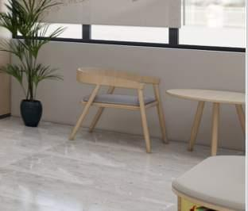 | 木椅740*580 一桌二椅 | 木椅 1、采用实木弯板，木制构件全部经过烘干处理，木构件四面刨光，木材防虫防腐处理，无腐烂变质。 2、坐垫高密度海绵填充，布艺包裹。软硬适中，回弹性能好，抗变形能力强，根椐人体工程学原理设计，坐感舒适。 3、实木脚，经高温烘烤，防虫、防霉变；表面采用油性清漆处理，抗磨花能力强、防水性能好。 木桌 1、基材：桌面采用实木板；表面采用木皮贴面，纹理自然高档、防污、耐冲击、耐磨性强，无节疤、腐朽、裂纹、虫眼、夹皮、变色等缺陷，无色差基材，承重力强，稳定性好。 2、油漆：采用油性漆，表面平整，无明显颗粒、渣点，颜色均匀，硬度高，耐磨性强，能长久保持漆面效果；封闭底着色油漆工艺，经五底三面，体现实木质感。 3、脚架：采用实木脚架。 | 2 | 组
8 | 图书馆阅读区-木凳 |  | 420*470*490 | 1、面材采用面料，内部采用低燃性成型泡棉（阻燃级别高、且柔软性能好、回弹性高）； 2、椅架采用实木，聚脂透明漆饰面，五底三面油漆工艺。 | 20 | 把
9 | 阅读区沙发 |  | 700*780*740 | 1、面层：PU面料,柔软贴手，耐磨性强、透气性好 2、内架：实木框架 3、海绵:内部采用高密度定型海绵，圆润厚实、弹性好，软硬适中。 4、曲木板:胶合板。 | 2 | 把
10 | 阅读区桌几 |  | 570*570*460 | 1、定制金属茶几桌 2、金属骨架，圆形桌面 3、板材经过酸洗，定型喷塑 | 1 | 张
11 | 匡园社街-融媒体中心直播桌椅 |  | 700*1900*750 | 1、桌板：≥25mm厚 2、面材：耐磨E0级三聚氰胺浸渍饰面，耐刮、耐磨、耐腐蚀、耐高温、耐火；表面透明度更好，耐污性更强防火、耐磨、防污、硬度高。表面哑光效果持久； 3、基材：采用刨花板，经过防虫、防腐的化学处理，强度高、刚性好、不变形、比重合理。 4、封边：PVC封边条，封边条原料不含重金属成份，弹性好，耐撞击。 5、支撑脚：采用冷轧碳钢钢板，支撑系统钢制脚壁厚不低于1.8mm，稳固结实。静电喷涂工艺 | 1 | 组
12 | 匡园社街-融媒体中心沙发 |  | 1670*H500 | 1、面层:PU面料,柔软贴手，耐磨性强、透气性好 2、背架:钢管背架,壁厚≥1.8mm,可承受1001N载荷强度试验 3、海绵:内部采用高密度定型海绵，圆润厚实、弹性好，软硬适中。 4、脚架钢制喷粉。 | 1 | 组
13 | 沙发抱枕 |  | 400*400 | 1、面料：PU面料或布艺 2、填充物：高弹PP棉，蓬松、回弹快、不易结块 | 3 | 个
14 | 匡园社街-多功能活动区长凳 |  | 1800*450*450 一座4圆垫 | 1、采用欧松板，防火、防潮、耐 磨、耐酸碱、耐烫、耐污染，贴面采用木纹E0级三聚氰胺面板精工制作，封边采用PVC封边条，经自动调温热压机使板材粘连无丝无缝。 2、定制皮质圆垫 3、中标后提供效果图 | 9 | 组
15 | 匡园社街-多功能活动区沙发组合 |  | 方形凳450*450*400（4个） 长条凳450*900*400（5个） 方形凳900*900*400（1个） 茶几810*460*650（2个） | 1、饰面：PU面料柔软贴手，透气性好、应无色差，表面无龟裂、破损，无油腻感。 2、海绵:内部采用高密度定型海绵，圆润厚实、弹性好，软硬适中。 3、内架框架：主要骨架材料为实木框架，成型部位可使用多层板定框成型，连接处必须牢固。经干燥防腐处理，木方经过烘干，杀虫、除菌处理，杜绝霉变、虫蛀。 4、茶几：金属骨架，圆形桌面，钢板材经过酸洗，定型喷塑。 | 1 | 组
16 | 匡园社街-多功能活动区长凳 |  | 1800*450*450 一座4圆垫 | 1、采用欧松板，防火、防潮、耐 磨、耐酸碱、耐烫、耐污染，贴面采用木纹E0级三聚氰胺面板精工制作，封边采用PVC封边条，经自动调温热压机使板材粘连无丝无缝。 2、定制皮质圆垫 3、中标后提供效果图 | 1 | 组
17 | 匡园社街-食检实验桌 |  | 1800*800 | 1、台面：实芯双面理化板，面光滑、平整，耐酸碱、耐高温、耐腐蚀、防水、防火、抗老化。 2、桌身：采用冷轧钢板，无污染，耐刮、耐磨、耐腐蚀、耐高温、耐火。 | 5 | 套
18 | 匡园社街-食检活动椅 |  | 常规 | 1、可调节活动椅，金属腿 2、高弹力海绵+pu皮 3、脚架：采用钢制脚架。 | 7 | 把
19 | 匡园社街-食检文件柜 |  | 定制 | 1、主体采用冷轧钢板，表面采用热固性环氧树脂粉末。 2、铰链采用插销转轴与门板焊接成一体，具有牢固性好，安装方便等特点。 3、锁具采用可换芯锁。 | 2 | 个
20 | 匡园社街-服务大厅椅子 |  | 常规 | 1、网布：选用防污透气纤维织物网布。 2、座垫面料采用防污弹力布座布布料，质感细腻，手感舒适，无色差，无异味； 3、海绵：内部采用高密度定型海绵，圆润厚实、弹性好，软硬适中。 4、扶手：与脚架一体成型扶手，扶手面采用PP塑胶，塑胶零件不会变形，脆裂等现象。 5、脚架：黑色烤漆弓形架。 | 4 | 把
21 | 匡园社街-服务大厅休闲椅 |  | 常规 | 1、椅座:PP一体成型 2、实木脚，坚固、耐用。 | 4 | 把
22 | 匡园社街-服务大厅休闲桌椅 | 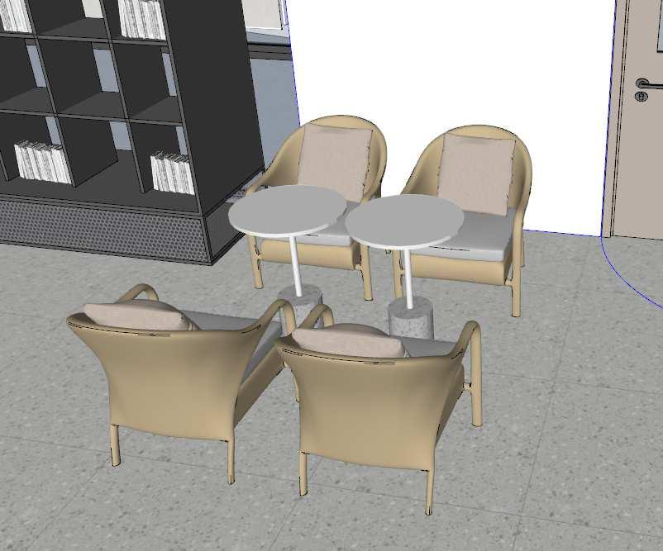 | 直径500 | 1、布料：采用饰面布绒 2、海绵：采用高密度海绵，原生海绵柔软性能好、软硬适中，回弹性能好； 3、内框架：采用松木框架；经平刨处理，不带树皮，无昆虫侵蚀。 | 1 | 组
23 | 匡园社街-诚信超市吧台 | 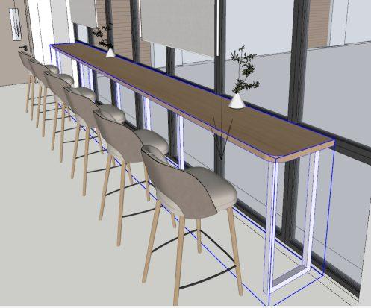 | 5400*500*1000 | 1、面材：耐磨E0级三聚氰胺浸渍饰面，耐刮、耐磨、耐腐蚀、耐高温、耐火；表面透明度更好，耐污性更强防火、耐磨、防污、硬度高。表面哑光效果持久； 2、基材：采用刨花板，经过防虫、防腐的化学处理，强度高、刚性好、不变形、比重合理； 3、封边：PVC封边条，封边条原料不含重金属成份，弹性好，耐撞击。 4、支撑脚：采用冷轧碳钢钢板，支撑系统钢制脚壁厚不低于1.8mm，稳固结实。静电喷涂工艺。 | 1 | 张
24 | 匡园社街-诚信超市吧椅 | 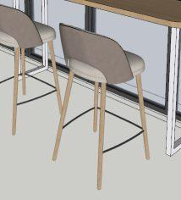 | 480*480*1000 | 1、面料:PU面料,柔软贴手，耐磨性强、透气性好 2、填充：高密度、高弹力海绵 3、椅腿：四脚为木制、管材连接，不变形、不虫蛀、不霉变、坚固耐用。 | 6 | 张
25 | 吧台凳 |  | 450*450*900 | 1、面料:PU面料,柔软贴手，耐磨性强、透气性好 2、填充：高密度、高弹力海绵 3、椅腿：四脚为木制、管材连接，不变形、不虫蛀、不霉变、坚固耐用。 | 2 | 把
26 | 办公桌椅组合 | 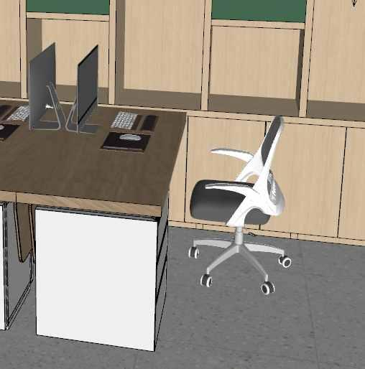 | 办公桌1400*600*750 办公椅：常规 | 办公桌： 1、面材：耐磨E0级三聚氰胺浸渍饰面，耐刮、耐磨、耐腐蚀、耐高温、耐火；表面透明度更好，耐污性更强防火、耐磨、防污、硬度高。表面哑光效果持久； 2、基材：采用刨花板，经过防虫、防腐的化学处理，强度高、刚性好、不变形、比重合理； 3、封边：PVC封边条，封边条原料不含重金属成份，弹性好，耐撞击。 4、五金件：采用铰链、拉手、三合一偏心连接件等五金。 办公椅：选用防污透气纤维织物网布。 1、椅背：PA背框，符合人体工程学腰靠设计 2、椅座：定型绵 3、气杆：三级气杆 4、脚：340mmPA五星脚 5、轮：黑色PA轮 | 2 | 套
27 | 休闲卡座 | 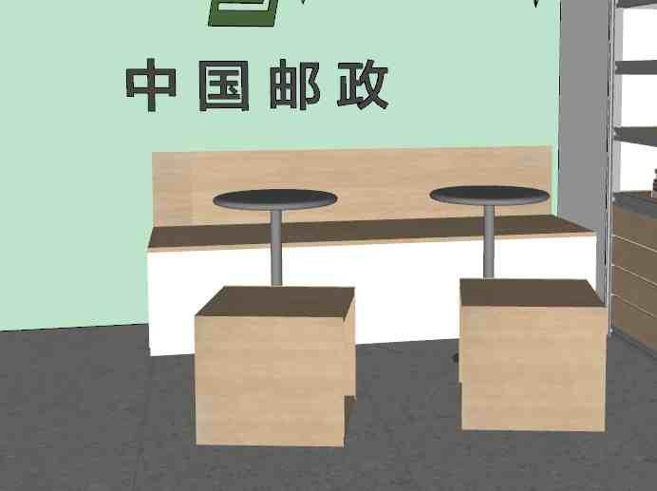 | 4000*500 | 1、基材：采用实木颗粒板，防火、防潮、耐 磨、耐酸碱、耐烫、耐污染 2、贴面：采用木纹E0级三聚氰胺面板精工制作 3、封边：PVC封边条，经自动调温热压机使板材粘连无丝无缝，在不同地区气温、湿度的变化中不受影响，能长期不变形不开裂，同色封边样式美观 4、中标后提供效果图 | 1 | 张
28 | 茶几 |  | 直径600 | 1、定制金属茶几桌 2、金属骨架，圆形桌面 3、钢板材经过酸洗，定型喷塑 4、中标后提供效果图 | 2 | 个
29 | 方凳 |  | 450*450*450 | 1、基材：采用实木颗粒板，防火、防潮、耐 磨、耐酸碱、耐烫、耐污染 2、贴面：采用木纹E0级三聚氰胺面板精工制作 3、封边：PVC封边条，经自动调温热压机使板材粘连无丝无缝，在不同地区气温、湿度的变化中不受影响，能长期不变形不开裂，同色封边样式美观 4、中标后提供效果图 | 2 | 个
30 | 匡园社街-会议室会议桌 |  | 1200*3500*750 | 1、面材：耐磨E0级三聚氰胺浸渍饰面，耐刮、耐磨、耐腐蚀、耐高温、耐火；表面透明度更好，耐污性更强防火、耐磨、防污、硬度高。表面哑光效果持久； 2、基材：采用刨花板，经过防虫、防腐的化学处理，强度高、刚性好、不变形、比重合理。 3、封边：PVC封边条，封边条原料不含重金属成份，弹性好，耐撞击。 4、胶粘剂：采用热熔胶。 5、脚架：冷轧钢管表面粉末喷涂。 | 1 | 组
31 | 匡园社街-会议室会议椅 |  | 常规 | 1、椅背：双层板+切割绵 2、椅座：座板+切割绵 3、扶手：PU面 4、气杆：气压升降 5、椅脚：铝合金高脚 6、椅轮：黑色PU防震轮 | 12 | 张
32 | 宿舍门厅休闲桌椅 |  | 圆桌直径900 | 木椅 1、采用实木弯板，木制构件全部经过烘干处理，木构件四面刨光，木材防虫防腐处理，无腐烂变质。 2、坐垫高密度海绵填充，布艺包裹。软硬适中，回弹性能好，抗变形能力强，根椐人体工程学原理设计，坐感舒适。 3、实木脚，经高温烘烤，防虫、防霉变；表面采用油性清漆处理，抗磨花能力强、防水性能好。 木桌 1、基材：桌面采用实木板；表面采用木皮贴面，纹理自然高档、防污、耐冲击、耐磨性强，无节疤、腐朽、裂纹、虫眼、夹皮、变色等缺陷，无色差基材，承重力强，稳定性好。 2、油漆：采用油性漆，表面平整，无明显颗粒、渣点，颜色均匀，硬度高，耐磨性强，能长久保持漆面效果；封闭底着色油漆工艺，经五底三面，体现实木质感。 3、脚架：采用实木脚架。 | 2 | 套
33 | 宿舍门厅沙发组合1 |  | 定制 | 1、面层:PU皮 2、海绵:内部采用高密度定型海绵，圆润厚实、弹性好，软硬适中。 3、内框架：采用松木框架；经平刨处理，不带树皮，无昆虫侵蚀 4、茶几：金属骨架，圆形桌面，钢板材经过酸洗，定型喷塑 | 1 | 套
34 | 宿舍门厅沙发组合2 |  | 定制 | 1、面层:PU皮 2、海绵:内部采用高密度定型海绵，圆润厚实、弹性好，软硬适中。 3、内框架：采用松木框架；经平刨处理，不带树皮，无昆虫侵蚀 4、茶几：金属骨架，圆形桌面，钢板材经过酸洗，定型喷塑 | 1 | 套
35 | 宿舍门厅圆桌组合 | 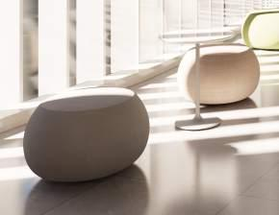 | 直径500 | 1、面层:PU皮 2、海绵:内部采用高密度定型海绵，圆润厚实、弹性好，软硬适中。 | 4 | 套

